Biyokimya
Numune Adı | GLU ( mg/dl) | NOT
1.(1) | 167 |  | Kullanılan cihaz: Mindray marka BS300 model tam otomatik biyokimya cihazı
2.(1) | 182 |  | GLU: Glucose
3.(1) | 174 |  | Marka: Relassay
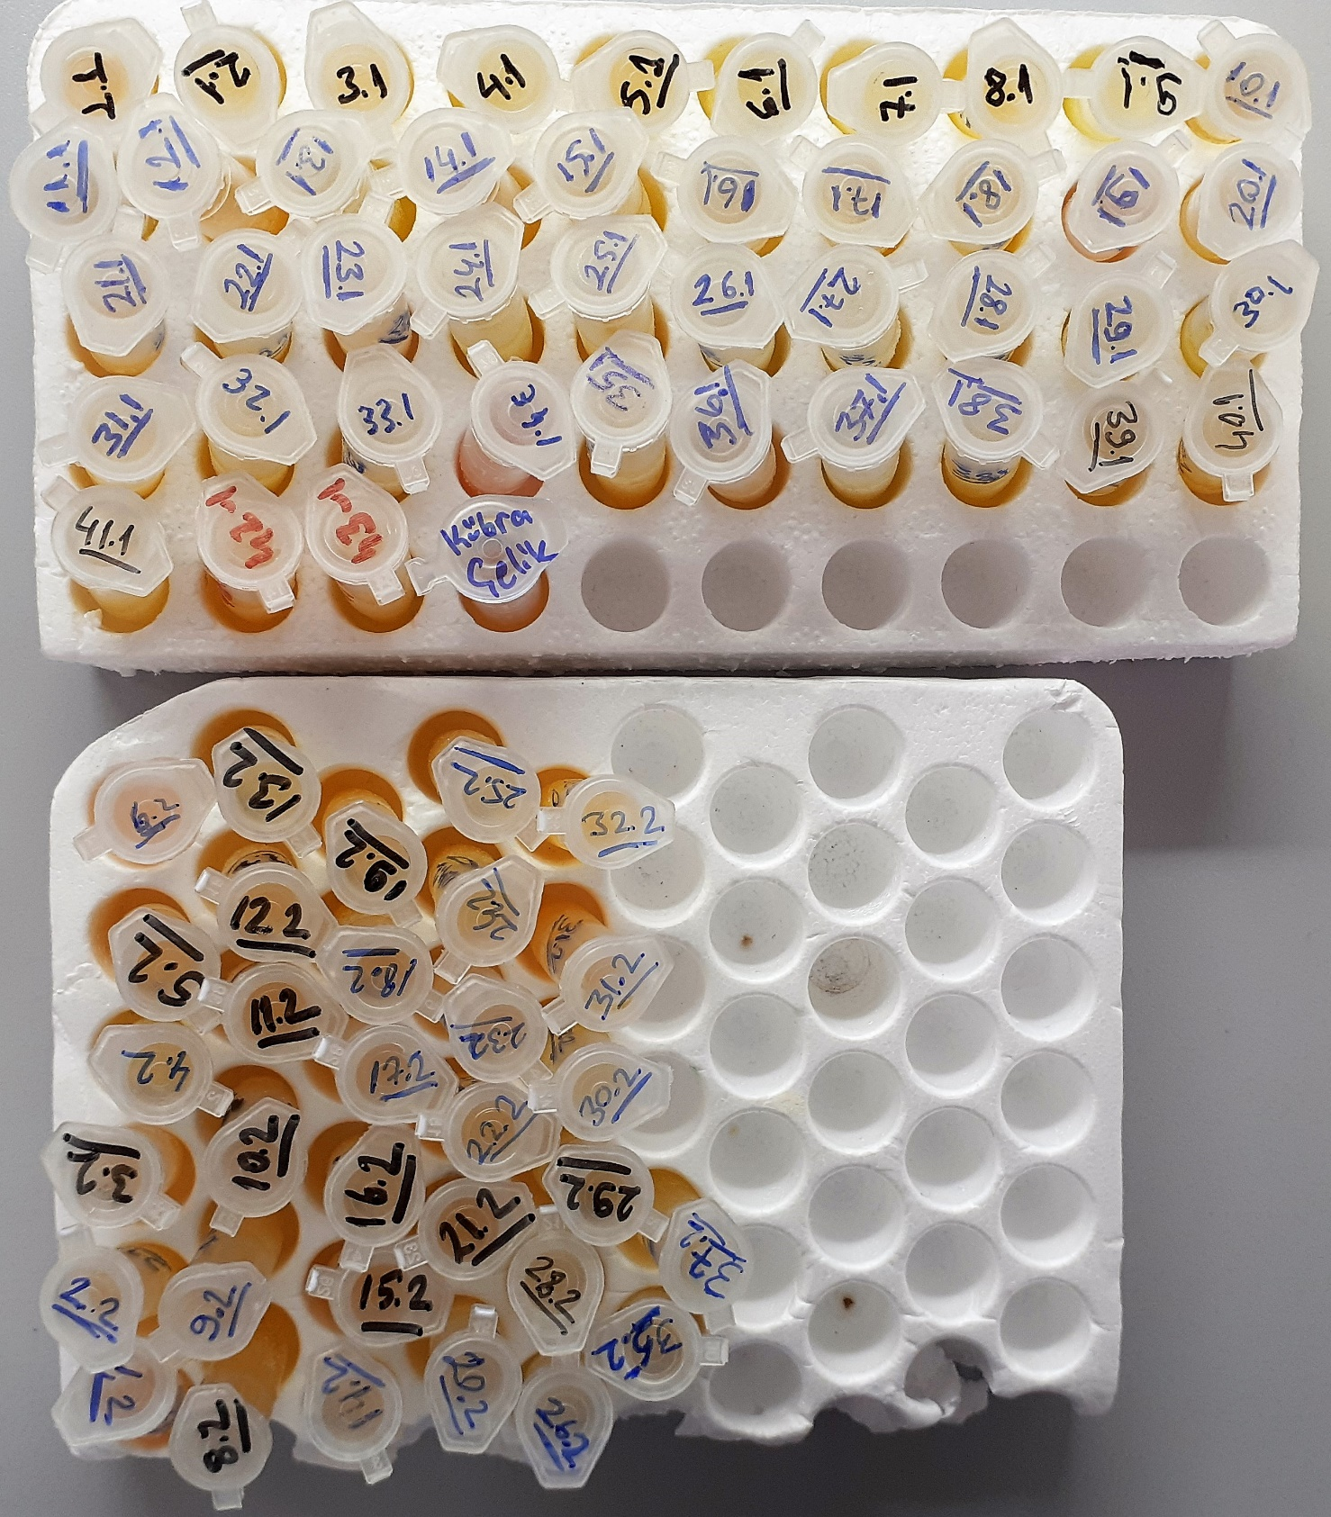
4.(1) | 165
5.(1) | 208
6.(1) | 165
7.(1) | 30 | lipemi
8.(1) | 133
9.(1) | 131
10.(1) | 126
11.(1) | 170
12.(1) | 82
13.(1) | 120
14.(1) | 156
15.(1) | 122
16.(1) | 134
17.(1) | 119
18.(1) | 85
19.(1) | 113
20.(1) | 151
21.(1) | 123
22.(1) | 104
23.(1) | 99 | lipemi
24.(1) | 178 | lipemi
25.(1) | 114
26.(1) | 120
27.(1) | 136
28.(1) | 136 | lipemi
29.(1) | 112
30.(1) | 142
31.(1) | 119
32.(1) | 131
33.(1) | 165
34.(1) | 115 | hemolizli
35.(1) | 133
36.(1) | 137 | lipemi
37.(1) | 157
38.(1) | 106
39.(1) | 138
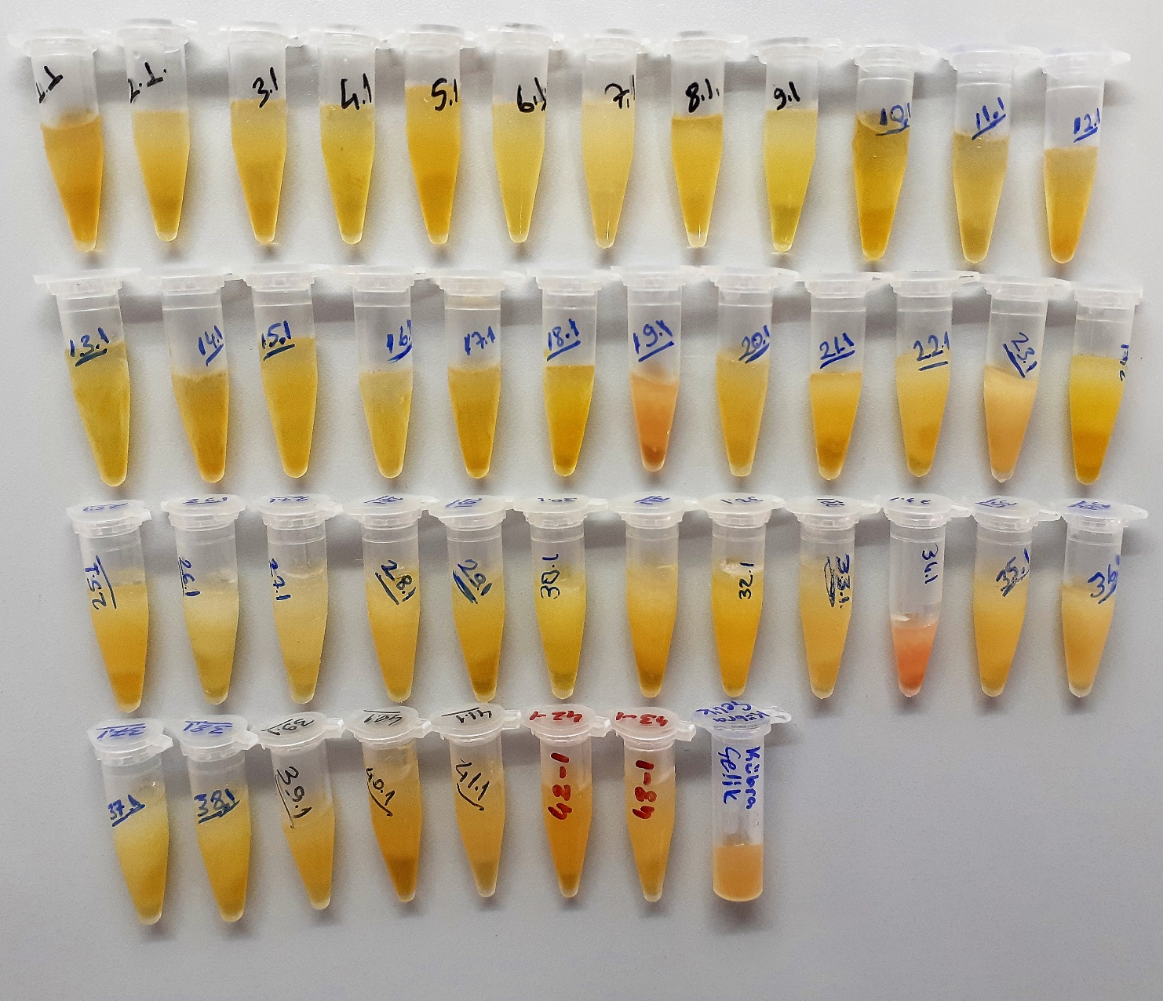
40.(1) | 134
41.(1) | 130
42.(1) | 136
43.(1) | 165
KÜBRA ÇELİK | 139
1.(2) | 138
2.(2) | 177
3.(2) | 132
4.(2) | 138
5.(2) | 135
6.(2) | 158
8.(2) | 179
9.(2) | 118
10.(2) | 110
11.(2) | 142
12.(2) | 151
13.(2) | 126
14.(2) | 140
15.(2) | 127
16.(2) | 147
17.(2) | 153
18.(2) | 208
19.(2) | 134
20.(2) | 110
21.(2) | 120
22.(2) | 122
23.(2) | 124
24.(2) | 150
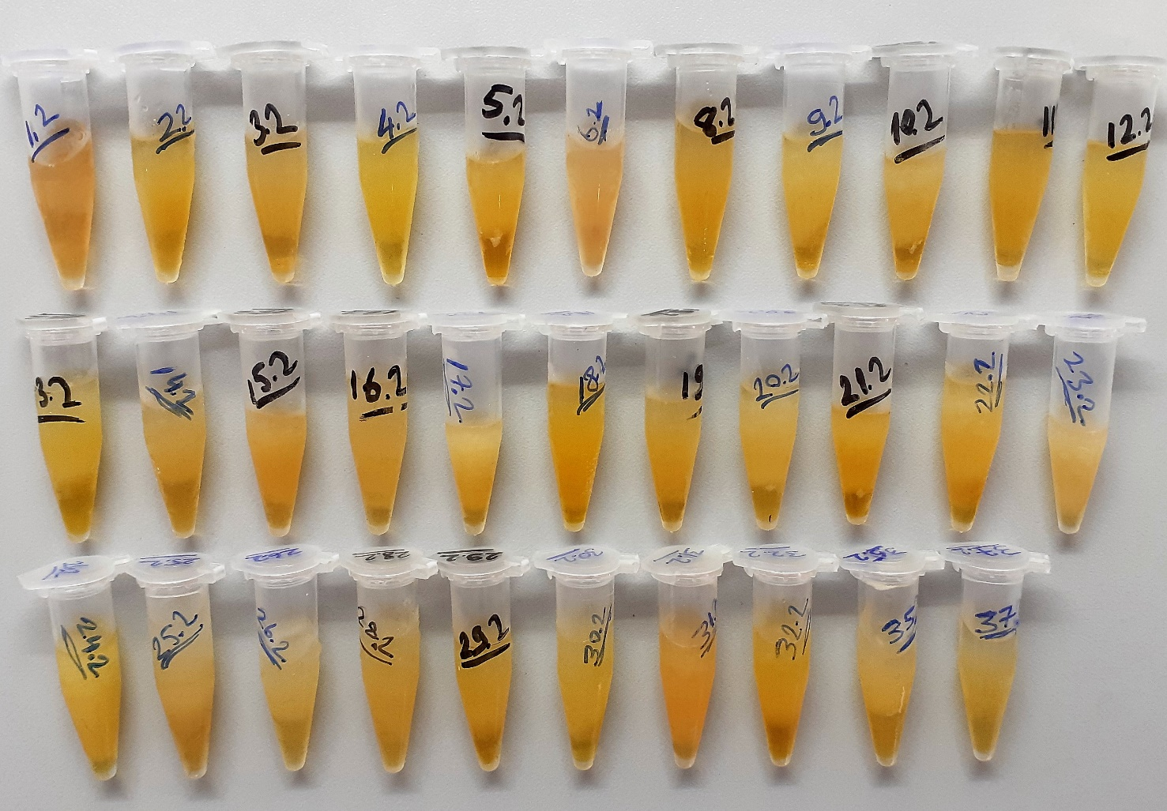
25.(2) | 183
26.(2) | 159
28.(2) | 178
29.(2) | 140
30.(2) | 153
31.(2) | 108
32.(2) | 170
35.(2) | 202
37.(2) | 177

